카카오페이지2
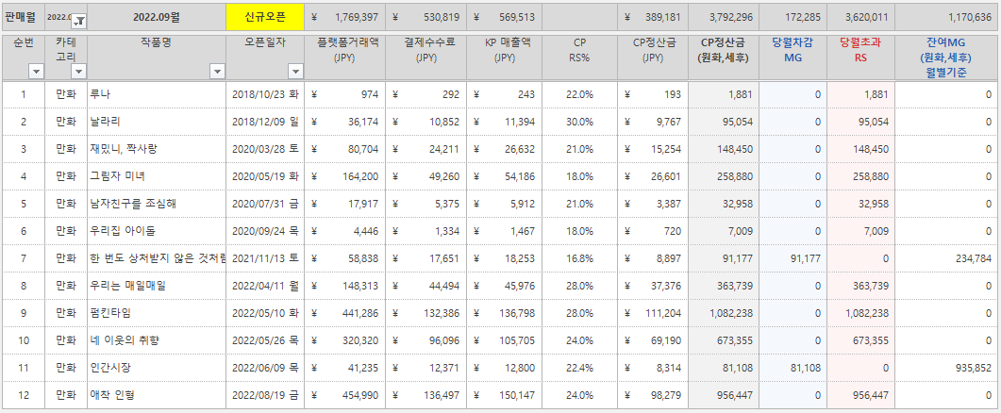
 | 사이트명 | 작품명 | 소비자매출액 | 유통사수수료 | 케이티매출액 | 케이티수익 | 만화가족 수익 | 비고
 | 카카오페이지 | 우리집아이돌 | 266,214 | 113,494 | 152,720 | 30,544 | 122,176 | 9월 초과수익
 | 카카오페이지 | 재밌니짝사랑 | 4,205,288 | 1,852,207 | 2,353,081 | 470,616 | 1,882,465 | 9월 초과수익
 | 카카오페이지 | 날라리 外 | 5,493,693 | 1,873,682 | 3,620,011 | 724,002 | 2,896,009 | 픽코마 9월 RS
 | 합계 |  | 9,965,195 | 3,839,383 | 6,125,812 | 1,225,162 | 4,900,650
 |  |  |  |  |  | 1,225,162 | 4,900,650

<재밌니짝사랑> 7월
기초정보 |  |  |  |  |  |  |  |  |  | 거래액(캐시) |  |  |  |  |  |  | 거래액(원화) |  |  |  |  |  |  | 순매출액 |  |  |  |  |  |  | 정산율(%) |  |  |  | 정산금액
특별/일반 | 사업자명 | 사업자번호 | 발행자명 | 계약유형 | 당월신규계약여부 | 계약UID | 계약명 | 과/면세 | 시리즈명 | GIAP-캐시 | WEB-캐시 | IOS-캐시 | EVENT-캐시 | 유상캐시-캐시 | 무상캐시-캐시 | 총합계-캐시 | GIAP-원화 | WEB-원화 | IOS-원화 | EVENT-원화 | 유상캐시-원화 | 무상캐시-원화 | 총합계-원화 | GIAP-순매출 | WEB-순매출 | IOS-순매출 | EVENT-순매출 | 유상캐시-순매출 | 무상캐시-순매출 | 총합계-캐시 | 안드로이드 정산률(%) | WEB 정산률(%) | iOS 정산률(%) | 이벤트캐시 정산률(%) | 공급가액 | 세액 | 공급대가
특별 | 주식회사 만화가족 | 2618118972 | 만화가족 | 카카오페이지 웹툰 선투자 직계약 | N | 1222 | 만화가족_재밌니,짝사랑 | 과세 | 재밌니, 짝사랑 | 42,720 | 14,830 | 2,100 | 79,950 | 59,650 | 79,950 | 139,600 | 51,264 | 14,830 | 2,520 | 79,950 | 68,614 | 79,950 | 148,564 | 46,138 | 14,385 | 1,764 | 71,955 | 62,287 | 71,955 | 134,242 | 70 | 70 | 70 | 70 | 85,428 | 8,542 | 93,970
특별 | 주식회사 만화가족 | 2618118972 | 만화가족 | 카카오페이지 웹툰 선투자 직계약 | N | 1222 | 만화가족_재밌니,짝사랑 | 과세 | 재밌니, 짝사랑 | 69,400 | 43,770 | 800 | 27,630 | 113,970 | 27,630 | 141,600 | 83,280 | 43,770 | 960 | 27,630 | 128,010 | 27,630 | 155,640 | 74,952 | 42,457 | 672 | 24,867 | 118,081 | 24,867 | 142,948 | 70 | 70 | 70 | 70 | 90,966 | 9,097 | 100,063
특별 | 주식회사 만화가족 | 2618118972 | 만화가족 | 카카오페이지 웹툰 선투자 직계약 | N | 1222 | 만화가족_재밌니,짝사랑 | 과세 | 재밌니, 짝사랑 | 76,880 | 23,920 | 0 | 0 | 100,800 | 0 | 100,800 | 92,256 | 23,920 | 0 | 0 | 116,176 | 0 | 116,176 | 83,030 | 23,202 | 0 | 0 | 106,233 | 0 | 106,233 | 70 | 70 | 70 | 70 | 67,602 | 6,761 | 74,363
특별 | 주식회사 만화가족 | 2618118972 | 만화가족 | 카카오페이지 웹툰 선투자 직계약 | N | 1222 | 만화가족_재밌니,짝사랑 | 과세 | 재밌니, 짝사랑 | 162,000 | 18,200 | 31,520 | 15,080 | 211,720 | 15,080 | 226,800 | 194,400 | 18,200 | 37,824 | 15,080 | 250,424 | 15,080 | 265,504 | 174,960 | 17,654 | 26,477 | 13,572 | 219,091 | 13,572 | 232,663 | 70 | 70 | 70 | 70 | 148,058 | 14,806 | 162,864
특별 | 주식회사 만화가족 | 2618118972 | 만화가족 | 카카오페이지 웹툰 선투자 직계약 | N | 1222 | 만화가족_재밌니,짝사랑 | 과세 | 재밌니, 짝사랑 | 275,050 | 174,510 | 184,810 | 460,630 | 634,370 | 460,630 | 1,095,000 | 330,060 | 174,510 | 221,432 | 460,630 | 726,002 | 460,630 | 1,186,632 | 297,054 | 169,275 | 155,002 | 414,567 | 621,331 | 414,567 | 1,035,898 | 70 | 70 | 70 | 70 | 659,208 | 65,921 | 725,129
특별 | 주식회사 만화가족 | 2618118972 | 만화가족 | 카카오페이지 웹툰 선투자 직계약 | N | 1222 | 만화가족_재밌니,짝사랑 | 과세 | 재밌니, 짝사랑 | 195,340 | 189,860 | 75,370 | 233,230 | 460,570 | 233,230 | 693,800 | 234,408 | 189,860 | 90,084 | 233,230 | 514,352 | 233,230 | 747,582 | 210,967 | 184,164 | 63,059 | 209,907 | 458,190 | 209,907 | 668,097 | 70 | 70 | 70 | 70 | 425,152 | 42,516 | 467,668
특별 | 주식회사 만화가족 | 2618118972 | 만화가족 | 카카오페이지 웹툰 선투자 직계약 | N | 1222 | 만화가족_재밌니,짝사랑 | 과세 | 재밌니, 짝사랑 | 108,140 | 136,030 | 56,640 | 119,190 | 300,810 | 119,190 | 420,000 | 129,768 | 136,030 | 67,618 | 119,190 | 333,416 | 119,190 | 452,606 | 116,791 | 131,949 | 47,333 | 107,271 | 296,073 | 107,271 | 403,344 | 70 | 70 | 70 | 70 | 256,674 | 25,667 | 282,341
특별 | 주식회사 만화가족 | 2618118972 | 만화가족 | 카카오페이지 웹툰 선투자 직계약 | N | 1222 | 만화가족_재밌니,짝사랑 | 과세 | 재밌니, 짝사랑 | 329,070 | 317,880 | 280,550 | 83,300 | 927,500 | 83,300 | 1,010,800 | 394,884 | 317,880 | 336,520 | 83,300 | 1,049,284 | 83,300 | 1,132,584 | 355,396 | 308,344 | 235,564 | 74,970 | 899,303 | 74,970 | 974,273 | 70 | 70 | 70 | 70 | 619,993 | 61,999 | 681,992
 |  |  |  |  |  |  |  |  |  |  |  |  |  |  |  |  |  |  |  |  |  |  | 4,205,288 |  |  |  |  |  |  |  |  |  |  |  | 2,353,081

<우리집아이돌> 7월
기초정보 |  |  |  |  |  |  |  |  |  | 거래액(캐시) |  |  |  |  |  |  | 거래액(원화) |  |  |  |  |  |  | 순매출액 |  |  |  |  |  |  | 정산율(%) |  |  |  | 정산금액
특별/일반 | 사업자명 | 사업자번호 | 발행자명 | 계약유형 | 당월신규계약여부 | 계약UID | 계약명 | 과/면세 | 시리즈명 | GIAP-캐시 | WEB-캐시 | IOS-캐시 | EVENT-캐시 | 유상캐시-캐시 | 무상캐시-캐시 | 총합계-캐시 | GIAP-원화 | WEB-원화 | IOS-원화 | EVENT-원화 | 유상캐시-원화 | 무상캐시-원화 | 총합계-원화 | GIAP-순매출 | WEB-순매출 | IOS-순매출 | EVENT-순매출 | 유상캐시-순매출 | 무상캐시-순매출 | 총합계-캐시 | 안드로이드 정산률(%) | WEB 정산률(%) | iOS 정산률(%) | 이벤트캐시 정산률(%) | 공급가액 | 세액 | 공급대가
특별 | 주식회사 만화가족 | 2618118972 | 만화가족 | 카카오페이지 웹툰 선투자 직계약 | N | 1246 | 만화가족_우리집아이돌 | 과세 | 우리집 아이돌 | 1,200 | 400 | 0 | 2,800 | 1,600 | 2,800 | 4,400 | 1,440 | 400 | 0 | 2,800 | 1,840 | 2,800 | 4,640 | 1,296 | 388 | 0 | 2,520 | 1,684 | 2,520 | 4,204 | 70 | 70 | 70 | 70 | 2,676 | 267 | 2,943
특별 | 주식회사 만화가족 | 2618118972 | 만화가족 | 카카오페이지 웹툰 선투자 직계약 | N | 1246 | 만화가족_우리집아이돌 | 과세 | 우리집 아이돌 | 7,200 | -800 | 0 | 0 | 6,400 | 0 | 6,400 | 8,640 | -800 | 0 | 0 | 7,840 | 0 | 7,840 | 7,776 | -776 | 0 | 0 | 7,000 | 0 | 7,000 | 70 | 70 | 70 | 70 | 4,454 | 446 | 4,900
특별 | 주식회사 만화가족 | 2618118972 | 만화가족 | 카카오페이지 웹툰 선투자 직계약 | N | 1246 | 만화가족_우리집아이돌 | 과세 | 우리집 아이돌 | 14,400 | 0 | 0 | 0 | 14,400 | 0 | 14,400 | 17,280 | 0 | 0 | 0 | 17,280 | 0 | 17,280 | 15,552 | 0 | 0 | 0 | 15,552 | 0 | 15,552 | 70 | 70 | 70 | 70 | 9,896 | 990 | 10,886
특별 | 주식회사 만화가족 | 2618118972 | 만화가족 | 카카오페이지 웹툰 선투자 직계약 | N | 1246 | 만화가족_우리집아이돌 | 과세 | 우리집 아이돌 | 29,170 | 29,770 | 18,600 | 41,460 | 77,540 | 41,460 | 119,000 | 35,004 | 29,770 | 22,320 | 41,460 | 87,094 | 41,460 | 128,554 | 31,504 | 28,877 | 15,624 | 37,314 | 76,005 | 37,314 | 113,319 | 70 | 70 | 70 | 70 | 72,112 | 7,212 | 79,324
특별 | 주식회사 만화가족 | 2618118972 | 만화가족 | 카카오페이지 웹툰 선투자 직계약 | N | 1246 | 만화가족_우리집아이돌 | 과세 | 우리집 아이돌 | 16,100 | 8,500 | 0 | 14,200 | 24,600 | 14,200 | 38,800 | 19,320 | 8,500 | 0 | 14,200 | 27,820 | 14,200 | 42,020 | 17,388 | 8,245 | 0 | 12,780 | 25,633 | 12,780 | 38,413 | 70 | 70 | 70 | 70 | 24,445 | 2,445 | 26,890
특별 | 주식회사 만화가족 | 2618118972 | 만화가족 | 카카오페이지 웹툰 선투자 직계약 | N | 1246 | 만화가족_우리집아이돌 | 과세 | 우리집 아이돌 | 25,400 | 31,600 | 0 | 3,800 | 57,000 | 3,800 | 60,800 | 30,480 | 31,600 | 0 | 3,800 | 62,080 | 3,800 | 65,880 | 27,432 | 30,652 | 0 | 3,420 | 58,084 | 3,420 | 61,504 | 70 | 70 | 70 | 70 | 39,137 | 3,915 | 43,052
 |  |  |  |  |  |  |  |  |  |  |  |  |  |  |  |  |  |  |  |  |  |  | 266,214 |  |  |  |  |  |  |  |  |  |  |  | 152,720

<픽코마>

네이버웹툰2
 | 사이트명 | 작품명 | 소비자매출액 | 유통사수수료 | 케이티매출액 | 케이티수익 | 만화가족 수익 | 비고
 | 네이버웹툰 | 글로벌 | 8,964,615 | - | 8,964,615 | 1,792,923 | 7,171,692 | 9월 글로벌
 | 네이버웹툰 | 창작지원금_견우와선녀 | 82,421 | - | 82,421 | 16,484 | 65,937 | 9월 창작
 | 네이버웹툰 | 창작지원금_나를바꿔줘 | 167,889 | - | 167,889 | 33,578 | 134,311 | 9월 창작
 | 네이버웹툰 | 리워드비디오_데드라이프 | 3,921 | - | 3,921 | 784 | 3,137 | 8월 리워드비디오
 | 네이버웹툰 | 리워드비디오_그녀의버킷리스트 | 1,167 | - | 1,167 | 233 | 934 | 8월 리워드비디오
 | 네이버웹툰 | 리워드비디오_악마와계약연애 | 6,107 | - | 6,107 | 1,221 | 4,886 | 8월 리워드비디오
 | 네이버웹툰 | 리워드비디오_데드라이프 | 22,666 | - | 22,666 | 4,533 | 18,133 | 9월 리워드비디오
 | 네이버웹툰 | 리워드비디오_그녀의버킷리스트 | 23,356 | - | 23,356 | 4,671 | 18,685 | 9월 리워드비디오
 | 네이버웹툰 | 리워드비디오_악마와계약연애 | 201,134 | - | 201,134 | 40,227 | 160,907 | 9월 리워드비디오
 | 네이버웹툰 | 데드라이프_앱 | 33,691,553 | 15,198,751 | 18,492,802 | 3,698,560 | 14,794,242 | 9월
 | 네이버웹툰 | 데드라이프_웹 | 194,680 | 84,312 | 110,368 | 22,074 | 88,294 | 9월
 | 네이버웹툰 | 그녀의버킷리스트_앱 | 162,920 | 81,959 | 80,961 | 16,192 | 64,769 | 9월
 | 네이버웹툰 | 나를바꿔줘_앱 | 63,819,111 | 32,198,012 | 31,621,099 | 6,324,220 | 25,296,879 | 9월
 | 네이버웹툰 | 나를바꿔줘_웹 | 273,980 | 135,484 | 138,496 | 27,699 | 110,797 | 9월
 | 네이버웹툰 | 악마와계약연애_앱 | 3,065,250 | 1,542,289 | 1,522,961 | 304,592 | 1,218,369 | 9월
 | 네이버웹툰 | 악마와계약연애_웹 | 100,400 | 50,097 | 50,303 | 10,061 | 40,242 | 9월
 | 네이버웹툰 | 반투명인간_앱 | 24,760 | 12,185 | 12,575 | 2,515 | 10,060 | 9월
 | 네이버웹툰 | 반투명인간_웹 | 9,240 | 4,551 | 4,689 | 938 | 3,751 | 9월
 | 네이버웹툰 | 황금의핸드메이커_앱 | 36,816 | 18,104 | 18,712 | 3,742 | 14,970 | 9월
 | 네이버웹툰 | 황금의핸드메이커_웹 | 1,700 | 834 | 866 | 173 | 693 | 9월
 | 네이버웹툰 | 구작_앱 | 614,940 | 259,368 | 355,572 | 71,114 | 284,458 | 9월
 | 네이버웹툰 | 구작_웹 | 8,420 | 3,630 | 4,790 | 958 | 3,832 | 9월
 | 네이버웹툰 | 데드라이프_앱 | 23,698,295 | 10,694,445 | 13,003,850 | 2,600,770 | 10,403,080 | 10월
 | 네이버웹툰 | 데드라이프_웹 | 141,940 | 61,273 | 80,667 | 16,133 | 64,534 | 10월
 | 네이버웹툰 | 그녀의버킷리스트_앱 | 114,560 | 61,668 | 52,892 | 10,578 | 42,314 | 10월
 | 네이버웹툰 | 나를바꿔줘_앱 | 69,010,402 | 34,781,980 | 34,228,422 | 6,845,684 | 27,382,738 | 10월
 | 네이버웹툰 | 나를바꿔줘_웹 | 310,867 | 153,516 | 157,351 | 31,470 | 125,881 | 10월
 | 네이버웹툰 | 악마와계약연애_앱 | 3,153,258 | 1,588,904 | 1,564,354 | 312,871 | 1,251,483 | 10월
 | 네이버웹툰 | 악마와계약연애_웹 | 47,340 | 23,239 | 24,101 | 4,820 | 19,281 | 10월
 | 네이버웹툰 | 반투명인간_앱 | 17,280 | 8,513 | 8,767 | 1,753 | 7,014 | 10월
 | 네이버웹툰 | 황금의핸드메이커_앱 | 18,740 | 9,413 | 9,327 | 1,865 | 7,462 | 10월
 | 네이버웹툰 | 구작_앱 | 654,526 | 277,799 | 376,727 | 75,345 | 301,382 | 10월
 | 네이버웹툰 | 구작_웹 | 25,840 | 9,465 | 16,375 | 3,275 | 13,100 | 10월
 | 합계 |  | 208,670,094 | 97,259,791 | 111,410,303 | 22,282,061 | 89,128,242
 |  |  |  |  |  | 22,282,061 | 89,128,242

<글로벌>
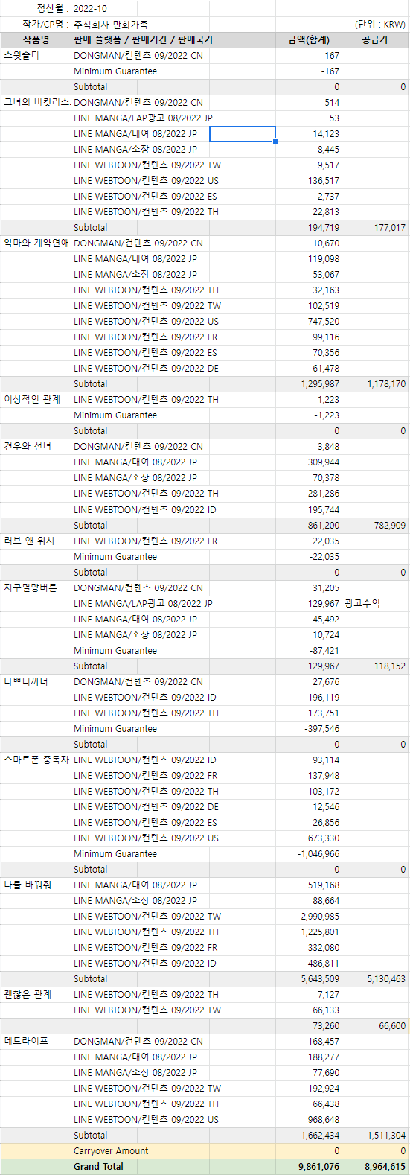

<웹+앱> 10월

